1
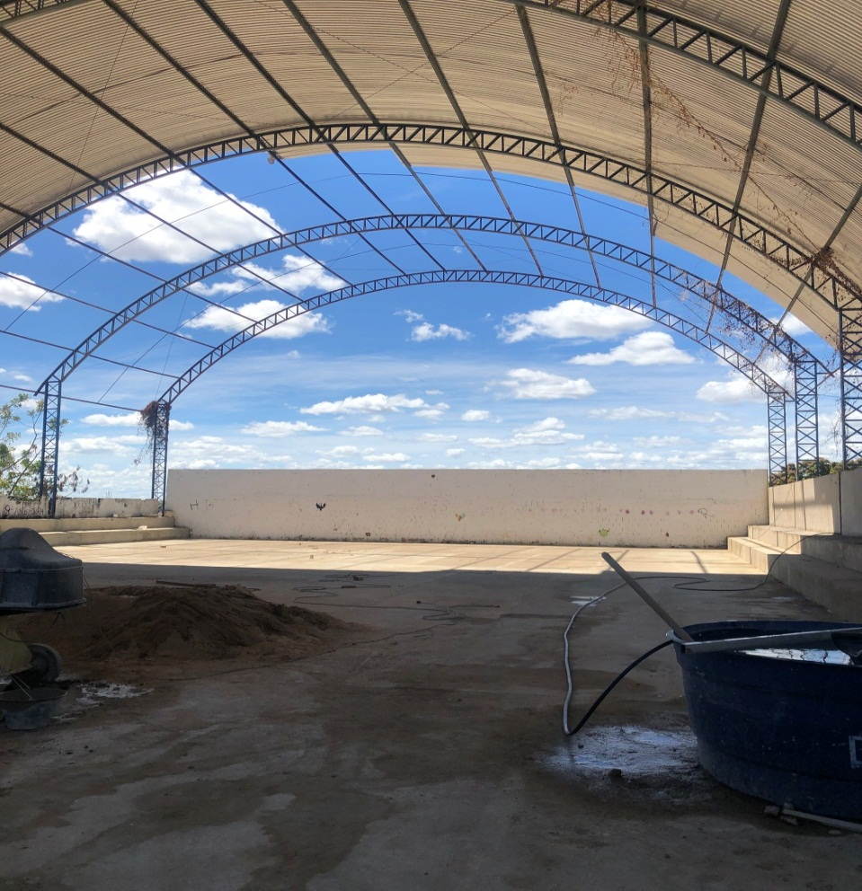

Foto 01 - Reforma da quadra poliesportiva da Escola Municipal Flórido Nitão Diniz

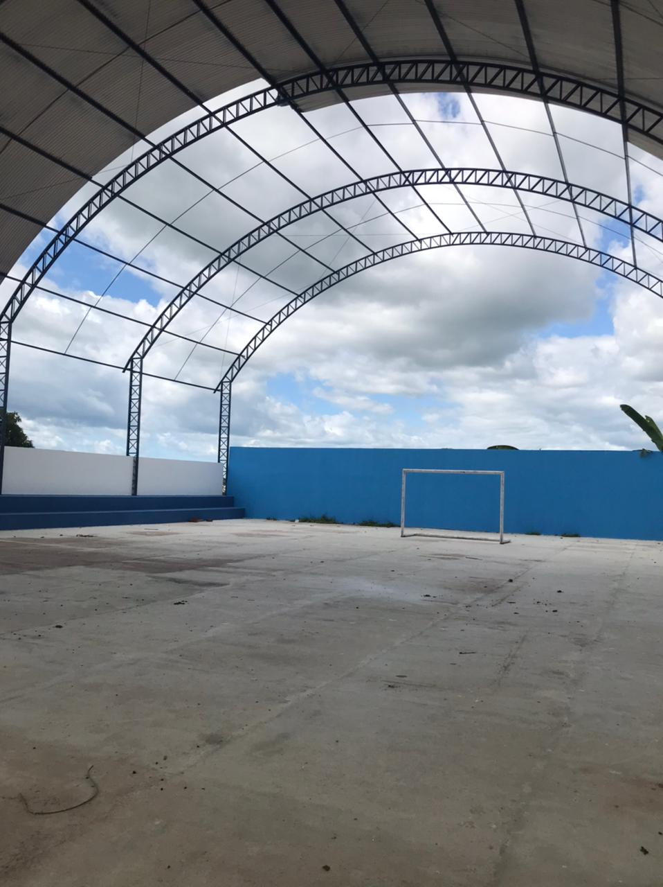

Foto 02 - Reforma da quadra poliesportiva da Escola Municipal Flórido Nitão Diniz

PREFEITURA MUNICIPAL DE COREMAS | Relatório Fotográfico

2
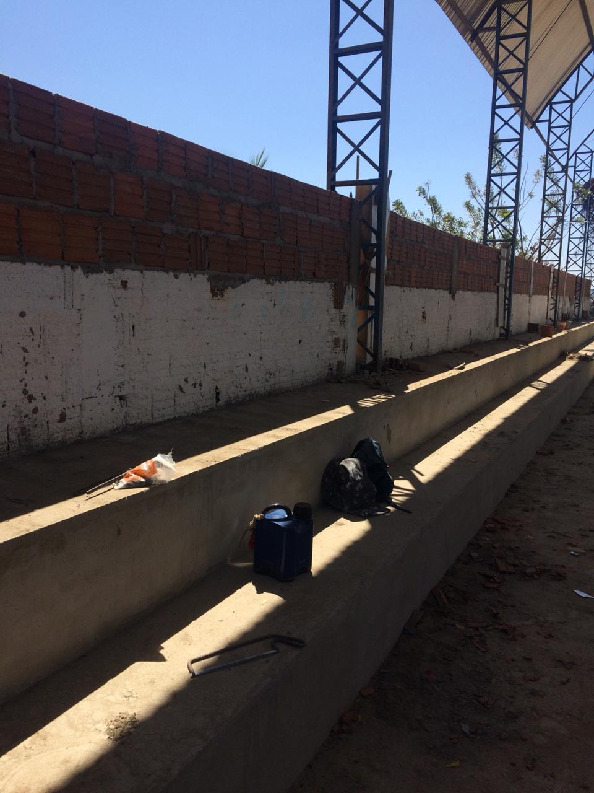

Foto 03 - Reforma da quadra poliesportiva da Escola Municipal Flórido Nitão Diniz
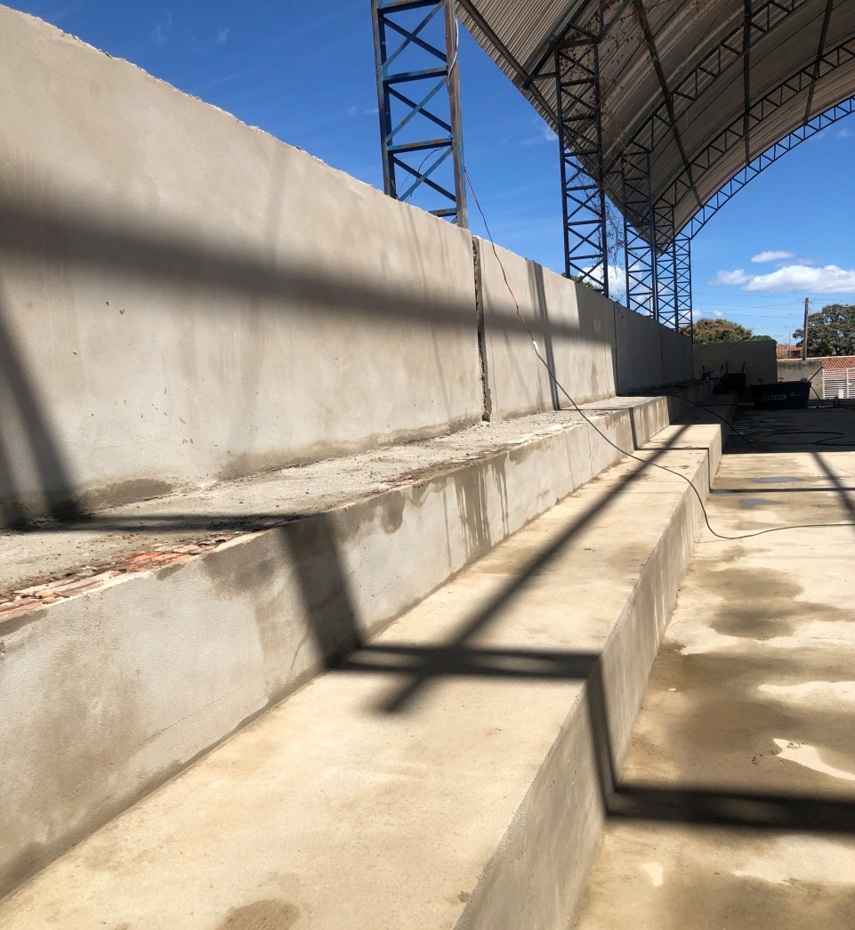

Foto 04 -Reforma da quadra poliesportiva da Escola Municipal Flórido Nitão Diniz

PREFEITURA MUNICIPAL DE COREMAS | Relatório Fotográfico

3
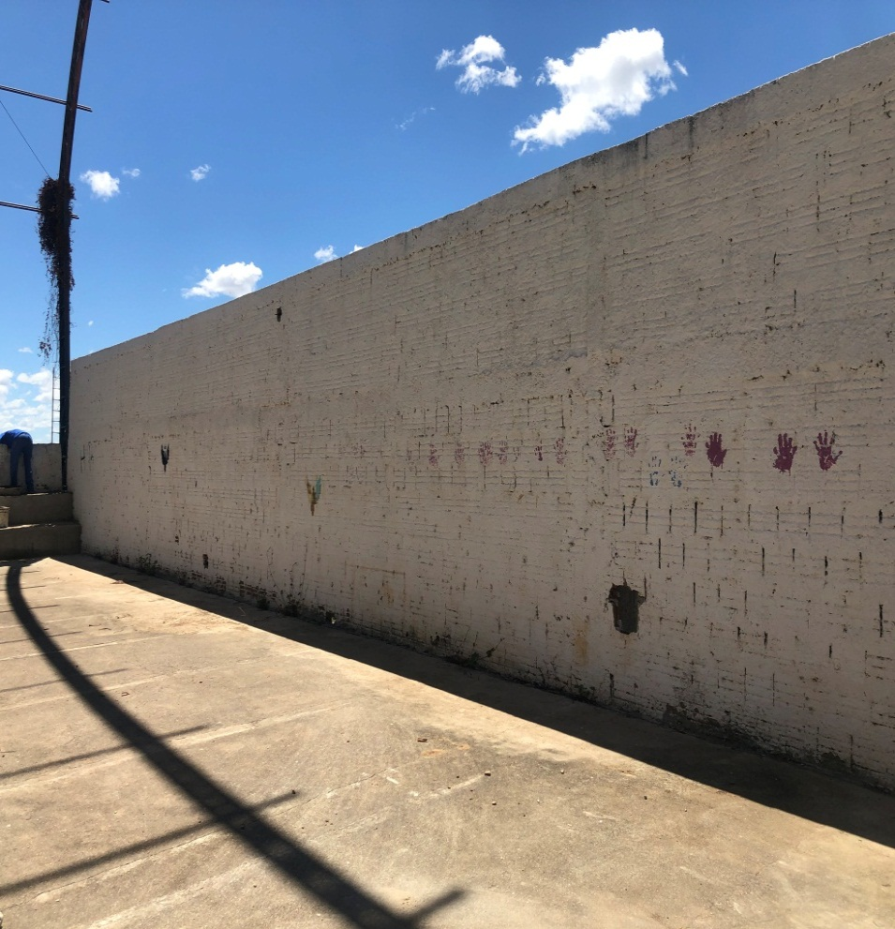

Foto 05 - Reforma da quadra poliesportiva da Escola Municipal Flórido Nitão Diniz
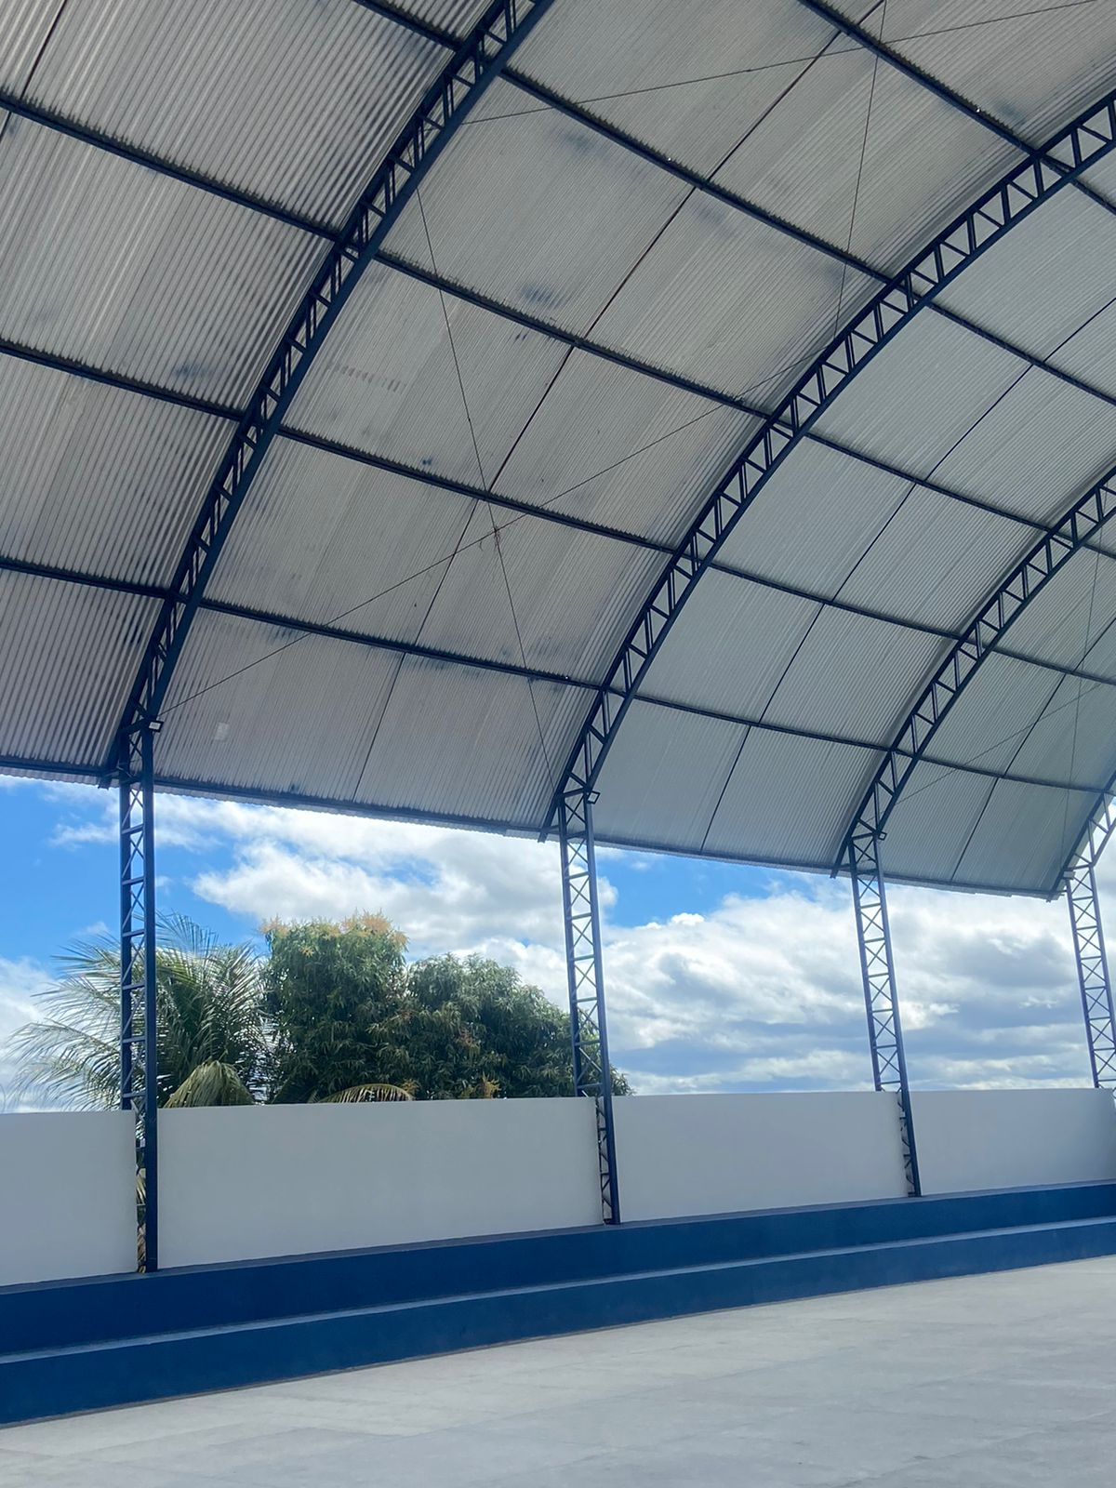

Foto 06 - Reforma da quadra poliesportiva da Escola Municipal Flórido Nitão Diniz

PREFEITURA MUNICIPAL DE COREMAS | Relatório Fotográfico

4
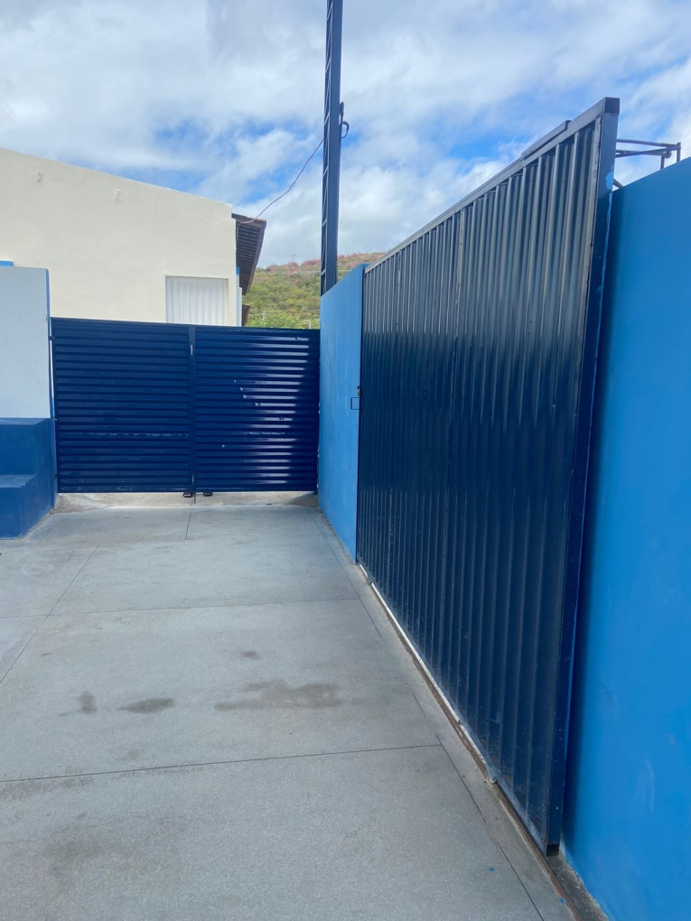

Foto 07 - Reforma da quadra poliesportiva da Escola Municipal Flórido Nitão Diniz
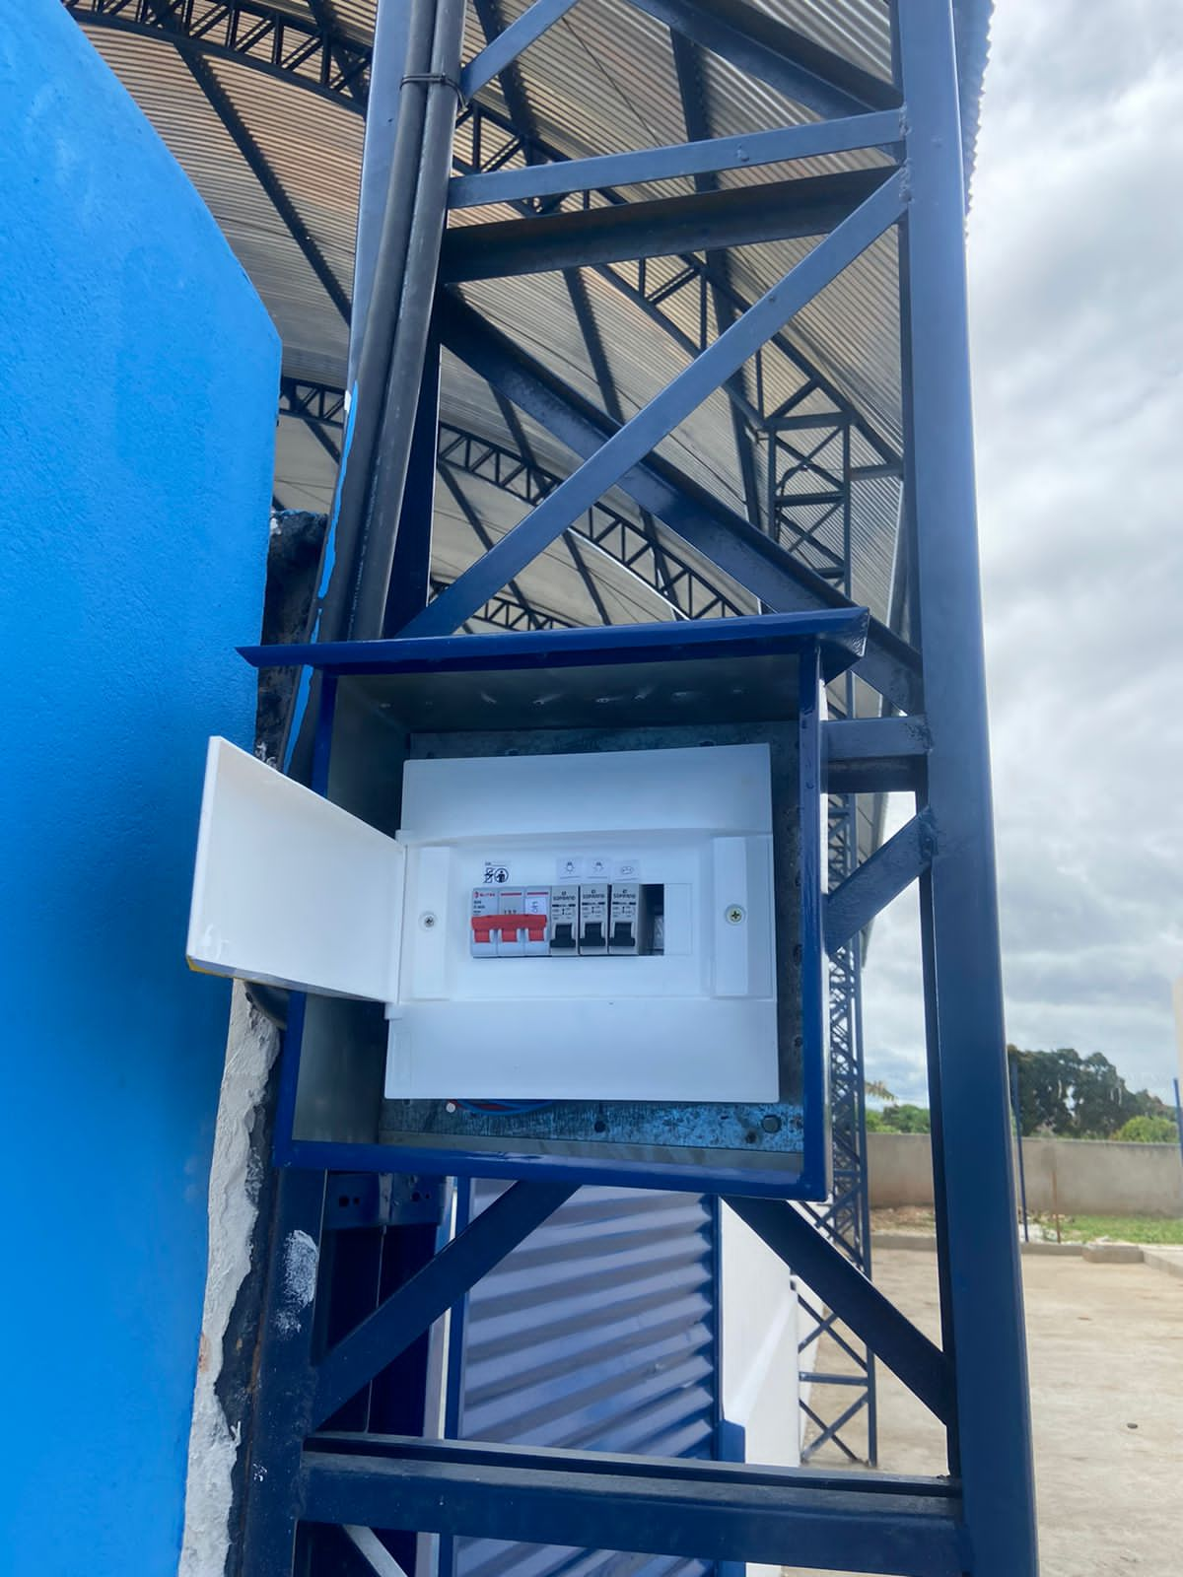

Foto 08 - Reforma da quadra poliesportiva da Escola Municipal Flórido Nitão Diniz

PREFEITURA MUNICIPAL DE COREMAS | Relatório Fotográfico

5
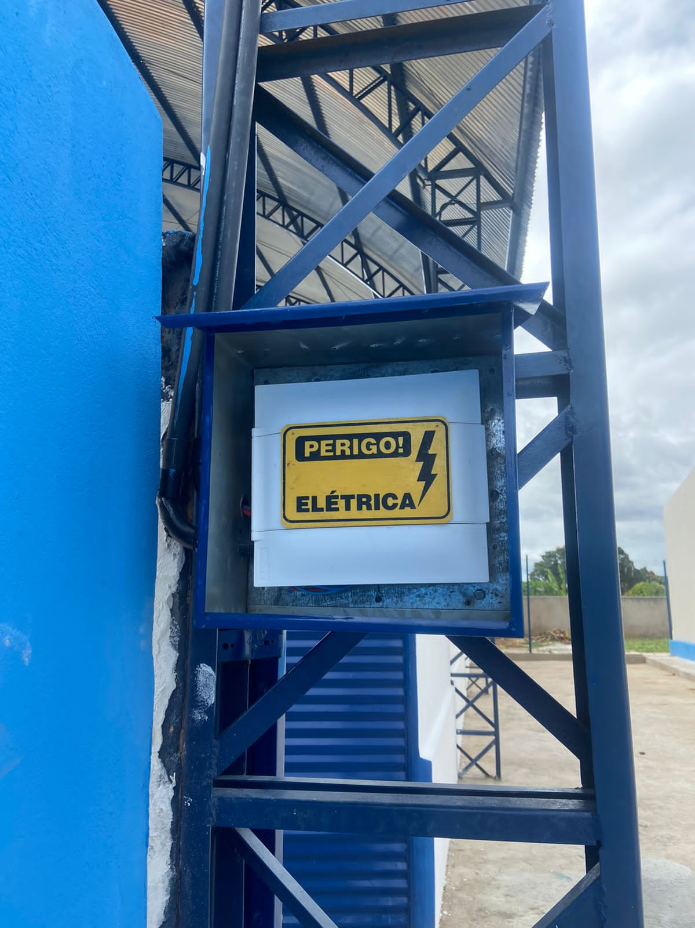

Foto 09 - Reforma da quadra poliesportiva da Escola Municipal Flórido Nitão Diniz

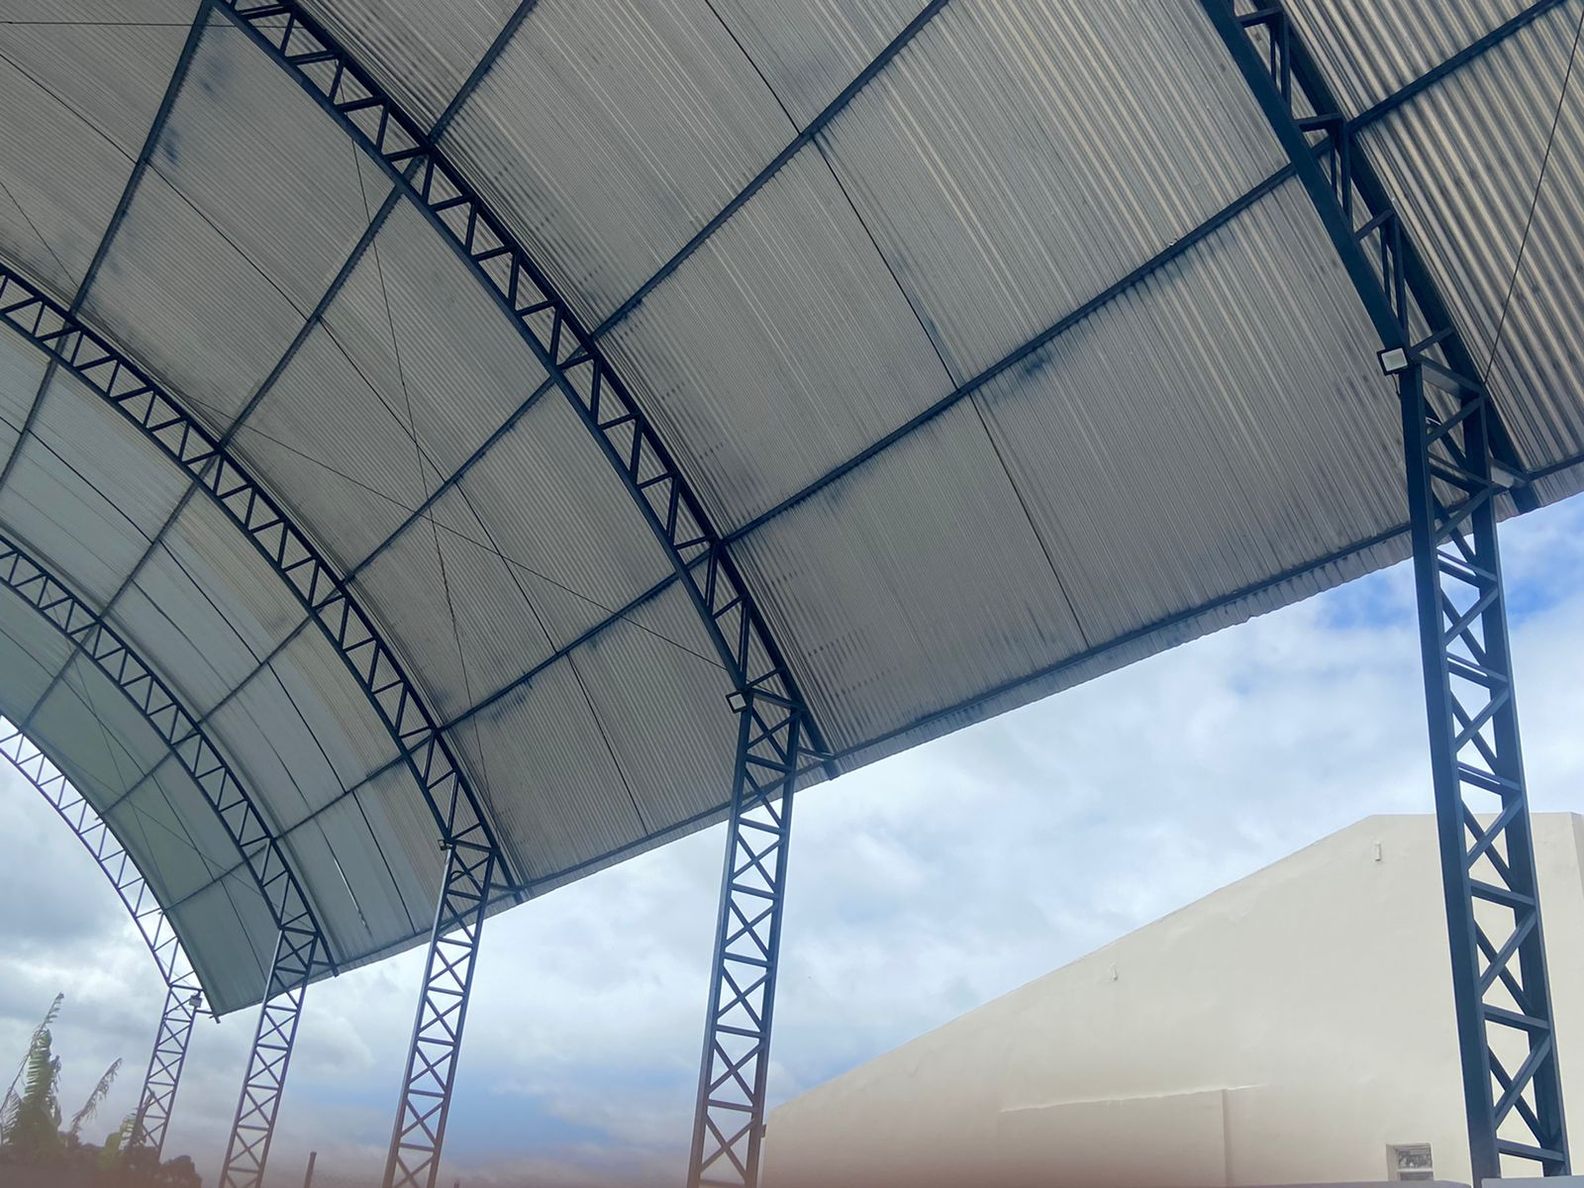

Foto 10 - Reforma da quadra poliesportiva da Escola Municipal Flórido Nitão Diniz

PREFEITURA MUNICIPAL DE COREMAS | Relatório Fotográfico

6
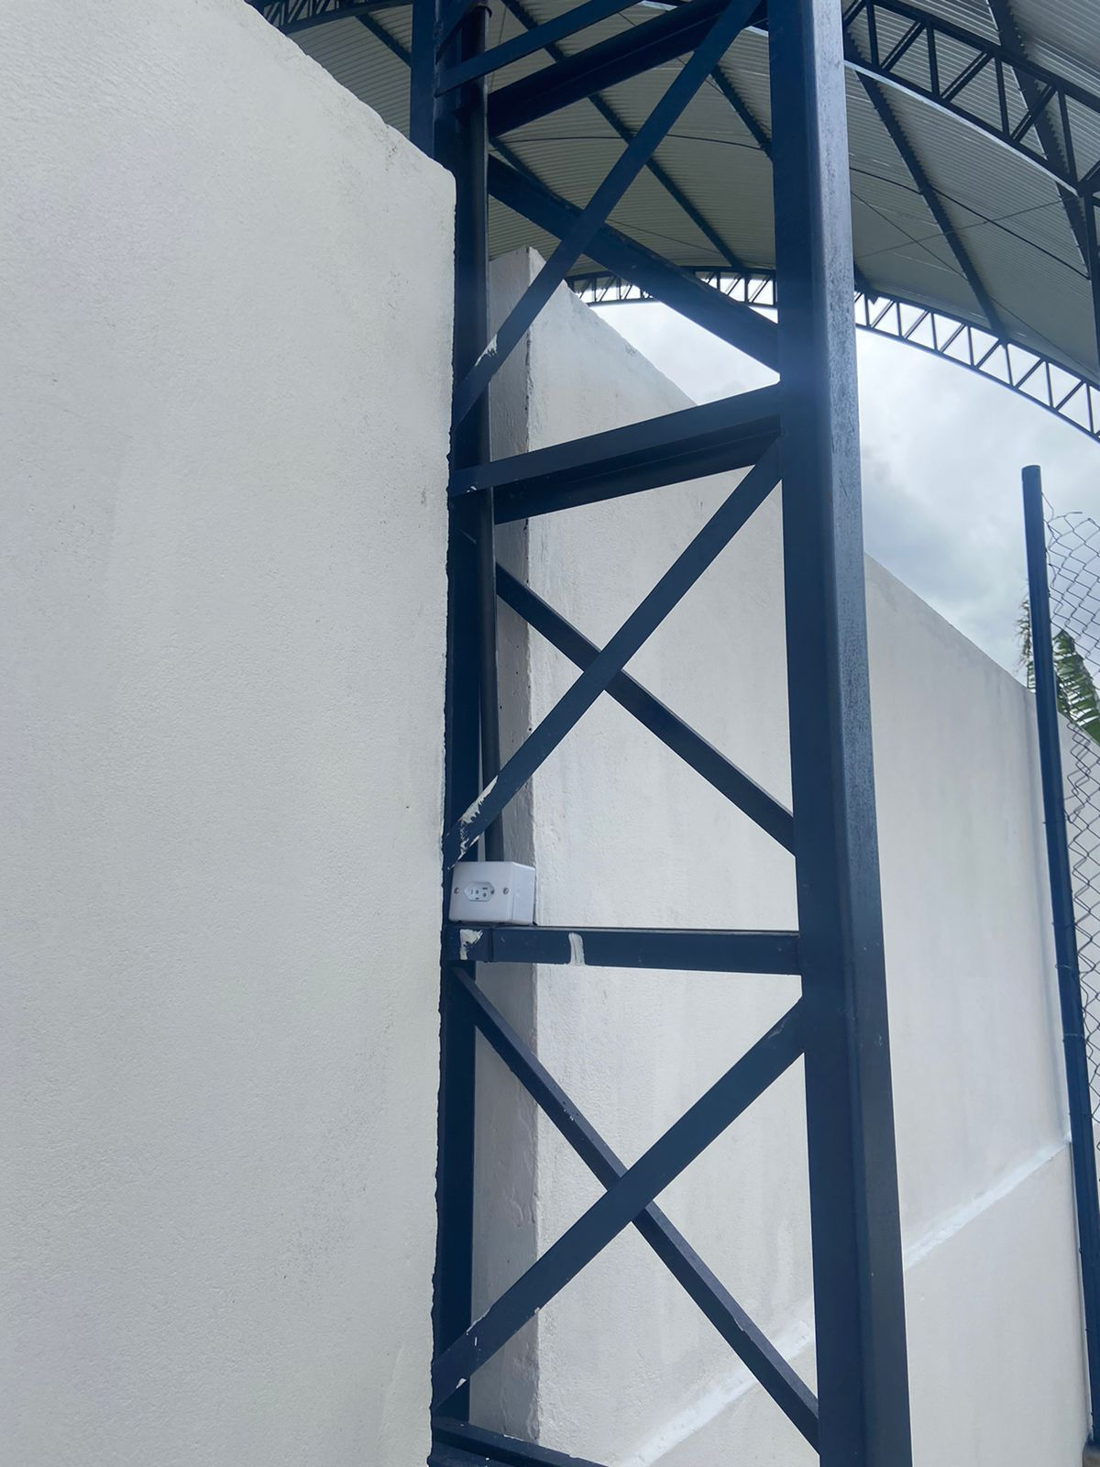

Foto 11 - Reforma da quadra poliesportiva da Escola Municipal Flórido Nitão Diniz
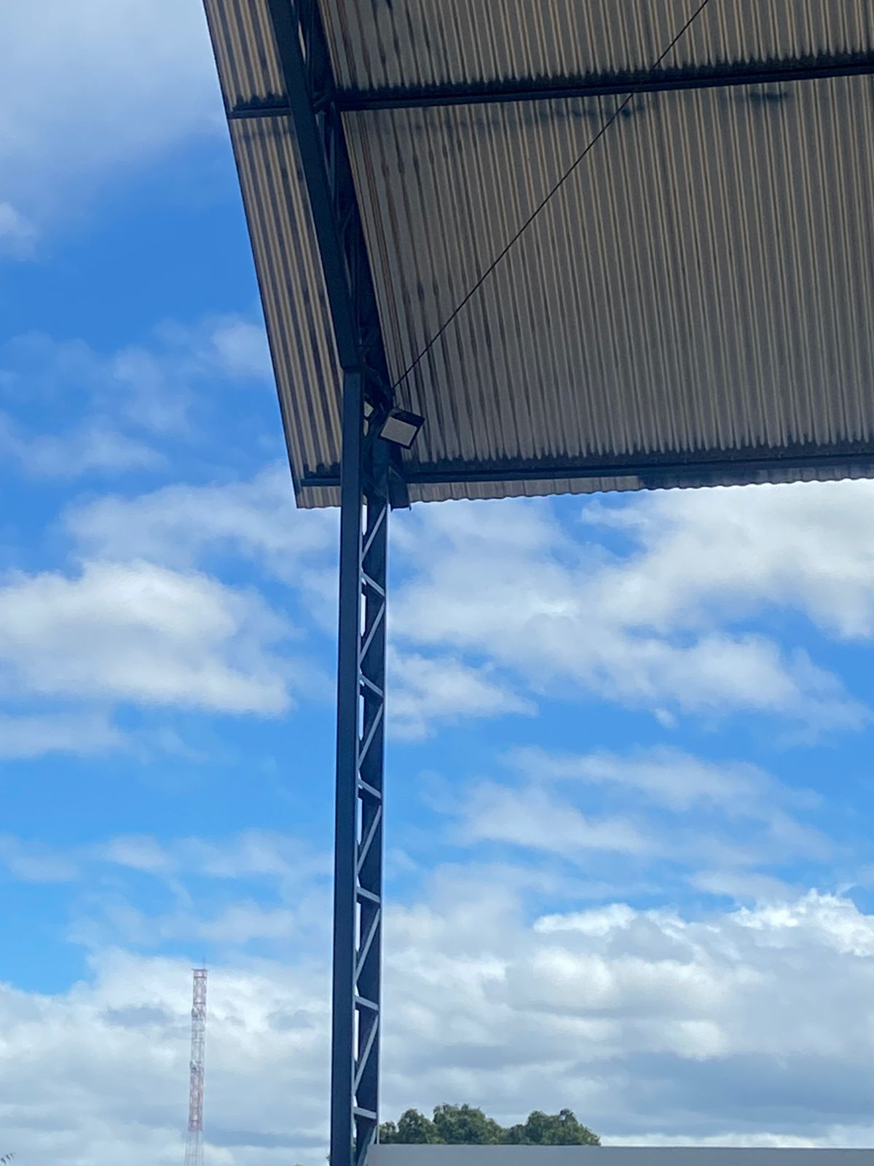

Foto 12 - Reforma da quadra poliesportiva da Escola Municipal Flórido Nitão Diniz
PREFEITURA MUNICIPAL DE COREMAS | Relatório Fotográfico

